Regras-PontosNaoAjustados
REGRAS DE CÁLCULO DOS PONTOS DE CASO DE USO NÃO AJUSTADOS (UUCP - UNAJUSTED USE CASE POINTS)

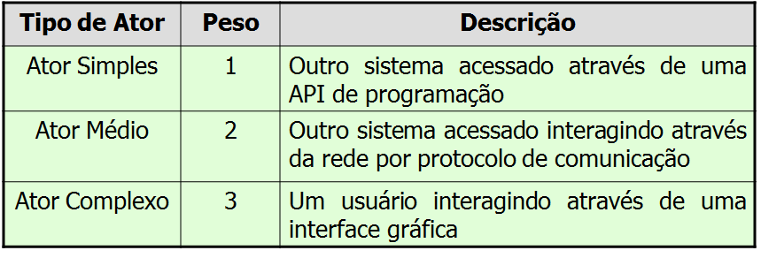
CLASSIFICAÇÃO DE PESOS DE CASOS DE USO (UUCW) |  |  | CLASSIFICAÇÃO DO PESO DOS ATORES (UAW)

CÁLCULO DOS CASOS DE USO NÃO AJUSTADOS: | UUCP = UAW + UUCW
EXEMPLO DO CÁLCULO DOS CASOS DE USO NÃO AJUSTADOS: |  | UUCP = 12 + 210 = 222

TCF = 0.6 + (0.01 X Tfactor)

ECF = 1.4 + (-0.03 x Efactor)

UCP = UUCP x TCF x ECF

